006
??FIN?? | 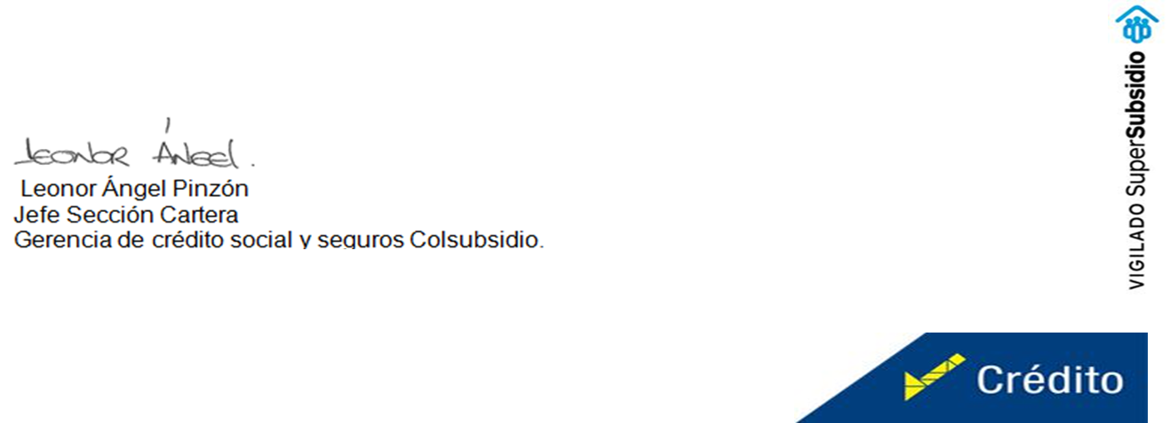
??IMG??

